3. Marten Meesweg
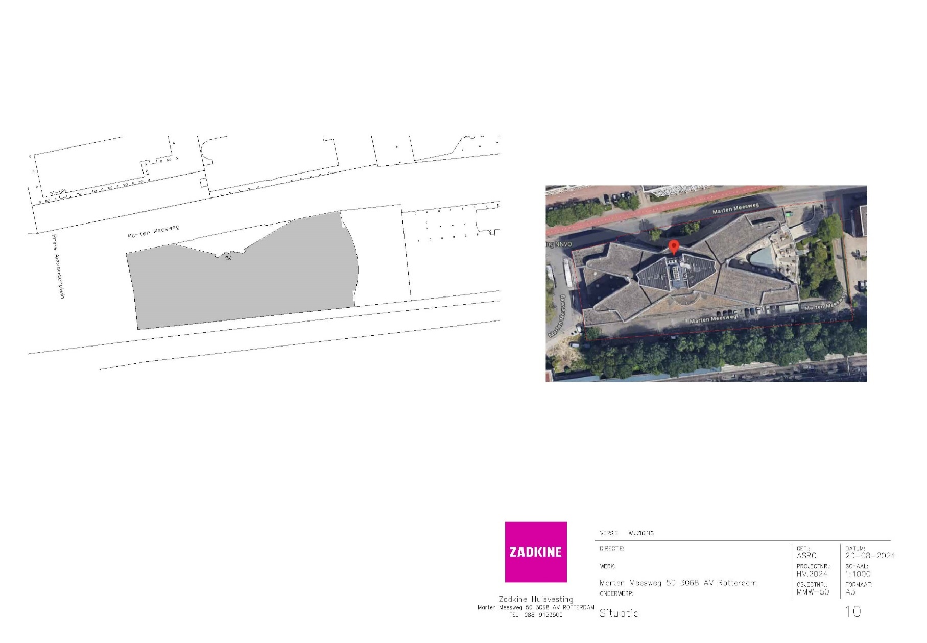
Marten Meesweg 50
Werkzaamheden | Frequentie per jaar | Prijs per eenheid | Aanneemsom (frequentie x prijs per eenheid)
Bladruimen in de maanden november december repeterend | 2 |  | € 0.00
Branden van bestrating
Kantensteken en bijmaaien langs verharding
Knippen haagbeplanting | 2 |  | € 0.00
Knippen overhangend groen aan heesters | 3 |  | € 0.00
Legen kolken met putschep
Maaien gazon
Maaien onder populieren en het zandbak-terrein
Maaien rondom of langs obstakels
Onderhoud beplanting langs hek
Onkruid verwijderen langs hek
Onkruid verwijderen vaste-plantenvakken | 6 |  | € 0.00
Onkruidbestrijding grindpad, branden
Onkruidbestrijding op bestrating branden en borstelen excl grindpad (waar aanwezig) | 6 |  | € 0.00
Onkruidbestrijding tussen heesters middels schoffelen | 6 |  | € 0.00
Onkruidbestrijding verharding p-plaats, zomer-, herfst- en kerstvak | 3 |  | € 0.00
Randsnoei heesters | 2 |  | € 0.00
Schoonmaken trottoir bij de drie populieren, buiten het hek |  |  | € 0.00
Vegen bestrating met borstelmachine | 3 |  | € 0.00
Verwijderen uitgebloeide bloemen |  |  | € 0.00
Verwijderen zwerfafval vaste-plantenvakken | 6 |  | € 0.00
Zwerfvuil ruimen | 12 |  | € 0.00
Kosten per jaar exclusief btw |  |  | € 0.00

Bomeninspectie 1 x per 3 jaar | 0.33333333333 |  | € 0.00
Kosten per jaar exclusief btw |  |  | € 0.00

Totaal kosten per jaar exclusief btw |  |  | € 0.00

4. Pr.Alexanderlaan
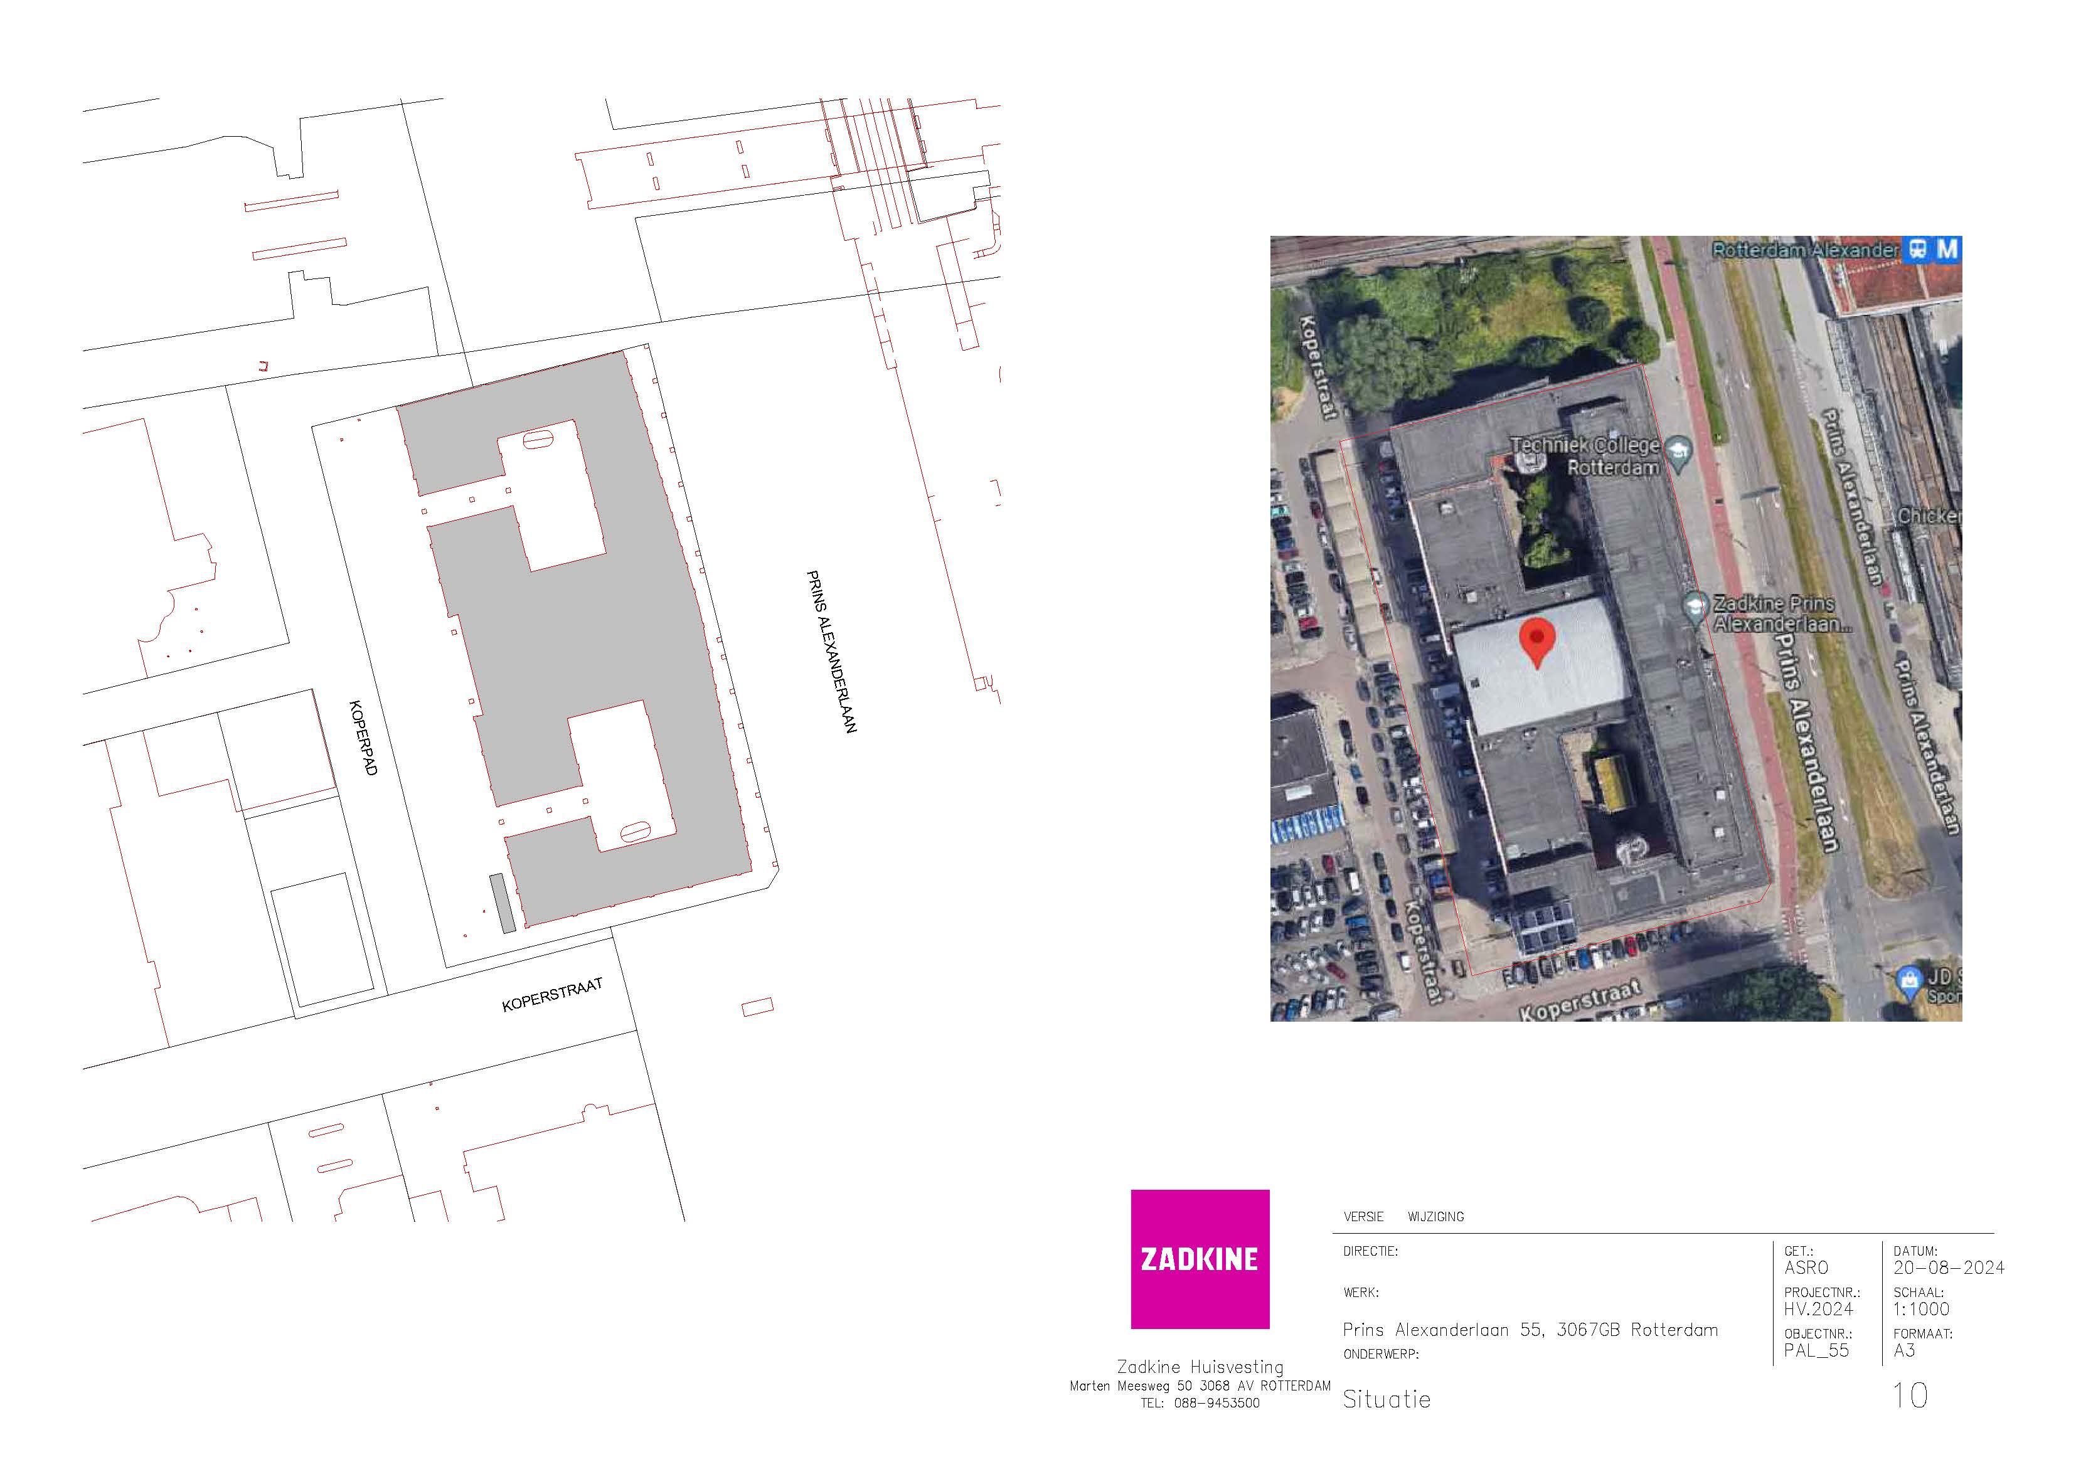
Prins Alexanderlaan 55
Werkzaamheden | Frequentie per jaar | Prijs per eenheid | Aanneemsom (frequentie x prijs per eenheid)
Bladruimen in de maanden november december repeterend | 1 |  | € 0.00
Branden van bestrating |  |  | € 0.00
Kantensteken en bijmaaien langs verharding |  |  | € 0.00
Knippen haagbeplanting | 2 |  | € 0.00
Knippen overhangend groen aan heesters | 2 |  | € 0.00
Legen kolken met putschep |  |  | € 0.00
Maaien gazon |  |  | € 0.00
Maaien onder populieren en het zandbak-terrein |  |  | € 0.00
Maaien rondom of langs obstakels |  |  | € 0.00
Onderhoud beplanting langs hek |  |  | € 0.00
Onkruid verwijderen langs hek |  |  | € 0.00
Onkruid verwijderen vaste-plantenvakken |  |  | € 0.00
Onkruidbestrijding grindpad, branden |  |  | € 0.00
Onkruidbestrijding op bestrating branden en borstelen excl grindpad (waar aanwezig) | 6 |  | € 0.00
Onkruidbestrijding tussen heesters middels schoffelen | 6 |  | € 0.00
Onkruidbestrijding verharding p-plaats, zomer-, herfst- en kerstvak | 3 |  | € 0.00
Randsnoei heesters |  |  | € 0.00
Schoonmaken trottoir bij de drie populieren, buiten het hek |  |  | € 0.00
Vegen bestrating met borstelmachine | 3 |  | € 0.00
Verwijderen uitgebloeide bloemen |  |  | € 0.00
Verwijderen zwerfafval vaste-plantenvakken |  |  | € 0.00
Zwerfvuil ruimen | 6 |  | € 0.00
Totaal kosten per jaar exclusief btw |  |  | € 0.00

5. Frankendaal
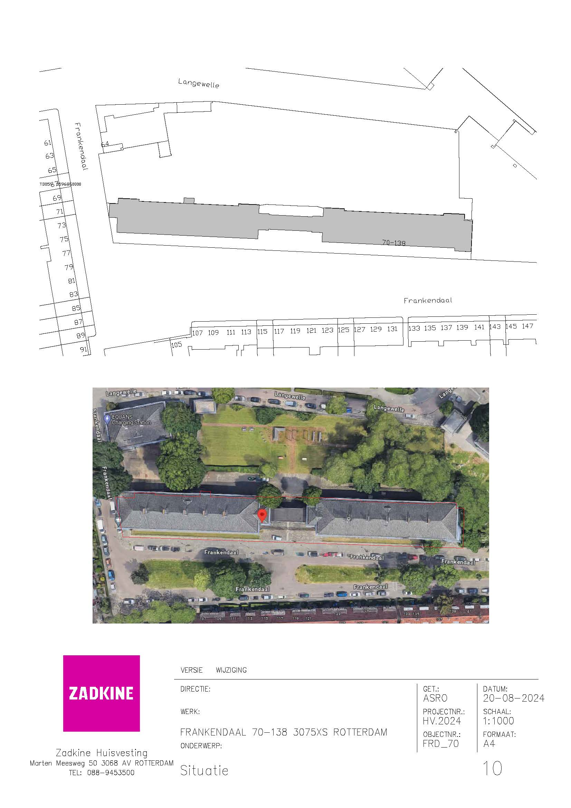
Frankendaal 70-138
Werkzaamheden | Frequentie per jaar | Prijs per eenheid | Aanneemsom (frequentie x prijs per eenheid)
Bladruimen in de maanden november december repeterend | 1 |  | € 0.00
Branden van bestrating |  |  | € 0.00
Kantensteken en bijmaaien langs verharding | 2 |  | € 0.00
Knippen haagbeplanting | 2 |  | € 0.00
Knippen overhangend groen aan heesters |  |  | € 0.00
Legen kolken met putschep |  |  | € 0.00
Maaien gazon | 19 |  | € 0.00
Maaien onder populieren en het zandbak-terrein | 3 |  | € 0.00
Maaien rondom of langs obstakels |  |  | € 0.00
Onderhoud beplanting langs hek | 7 |  | € 0.00
Onkruid verwijderen langs hek |  |  | € 0.00
Onkruid verwijderen vaste-plantenvakken |  |  | € 0.00
Onkruidbestrijding grindpad, branden | 7 |  | € 0.00
Onkruidbestrijding op bestrating branden en borstelen excl grindpad (waar aanwezig) | 6 |  | € 0.00
Onkruidbestrijding tussen heesters middels schoffelen |  |  | € 0.00
Onkruidbestrijding verharding p-plaats, zomer-, herfst- en kerstvak |  |  | € 0.00
Randsnoei heesters |  |  | € 0.00
Schoonmaken trottoir bij de drie populieren, buiten het hek | 6 |  | € 0.00
Vegen bestrating met borstelmachine | 6 |  | € 0.00
Verwijderen uitgebloeide bloemen |  |  | € 0.00
Verwijderen zwerfafval vaste-plantenvakken |  |  | € 0.00
Zwerfvuil ruimen | 6 |  | € 0.00
Totaal kosten per jaar exclusief btw |  |  | € 0.00

6. Jan Ligthartstraat
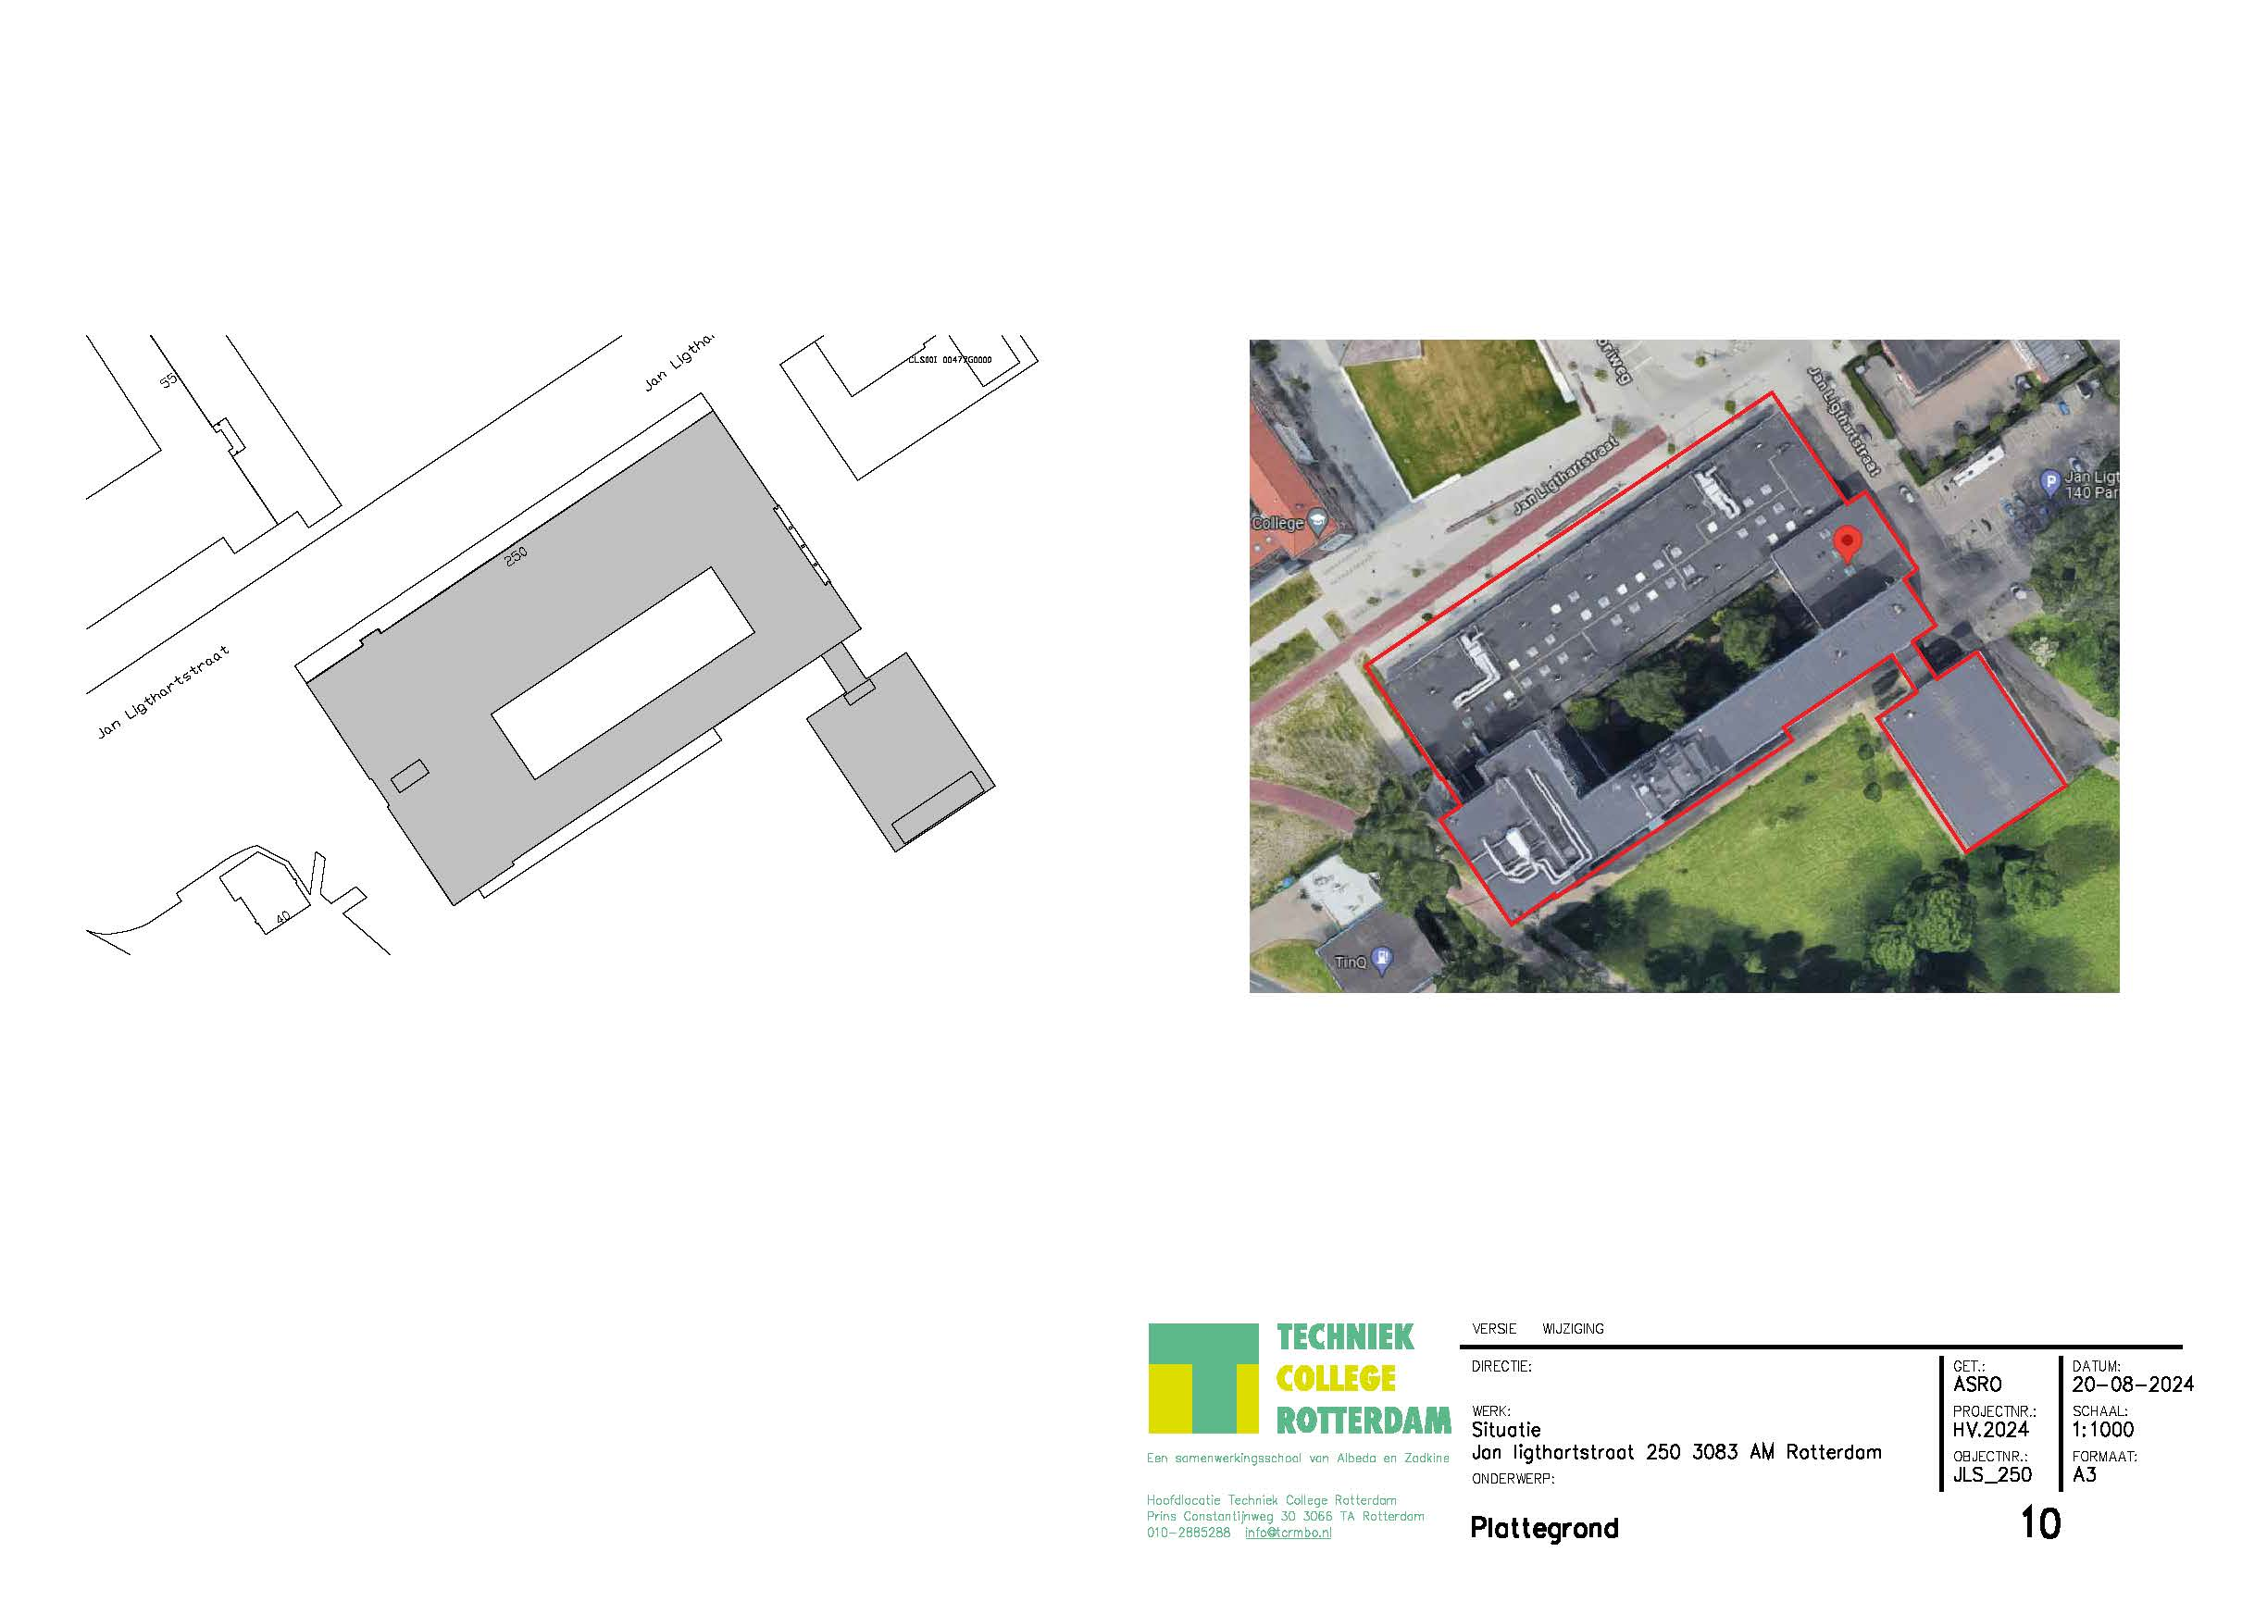
Jan Ligthartstraat 250
Werkzaamheden | Frequentie per jaar | Prijs per eenheid | Aanneemsom (frequentie x prijs per eenheid)
Bladruimen in de maanden november december repeterend | 4 |  | € 0.00
Branden van bestrating |  |  | € 0.00
Kantensteken en bijmaaien langs verharding |  |  | € 0.00
Knippen haagbeplanting |  |  | € 0.00
Knippen overhangend groen aan heesters | 1 |  | € 0.00
Legen kolken met putschep |  |  | € 0.00
Maaien gazon |  |  | € 0.00
Maaien onder populieren en het zandbak-terrein |  |  | € 0.00
Maaien rondom of langs obstakels |  |  | € 0.00
Onderhoud beplanting langs hek |  |  | € 0.00
Onkruid verwijderen langs hek |  |  | € 0.00
Onkruid verwijderen vaste-plantenvakken |  |  | € 0.00
Onkruidbestrijding grindpad, branden |  |  | € 0.00
Onkruidbestrijding op bestrating branden en borstelen excl grindpad (waar aanwezig) | 8 |  | € 0.00
Onkruidbestrijding tussen heesters middels schoffelen | 8 |  | € 0.00
Onkruidbestrijding verharding p-plaats, zomer-, herfst- en kerstvak |  |  | € 0.00
Randsnoei heesters |  |  | € 0.00
Schoonmaken trottoir bij de drie populieren, buiten het hek |  |  | € 0.00
Vegen bestrating met borstelmachine | 3 |  | € 0.00
Verwijderen uitgebloeide bloemen |  |  | € 0.00
Verwijderen zwerfafval vaste-plantenvakken |  |  | € 0.00
Zwerfvuil ruimen | 8 |  | € 0.00
Totale kosten per jaar exclusief btw |  |  | € 0.00

7. Sportlaan 13
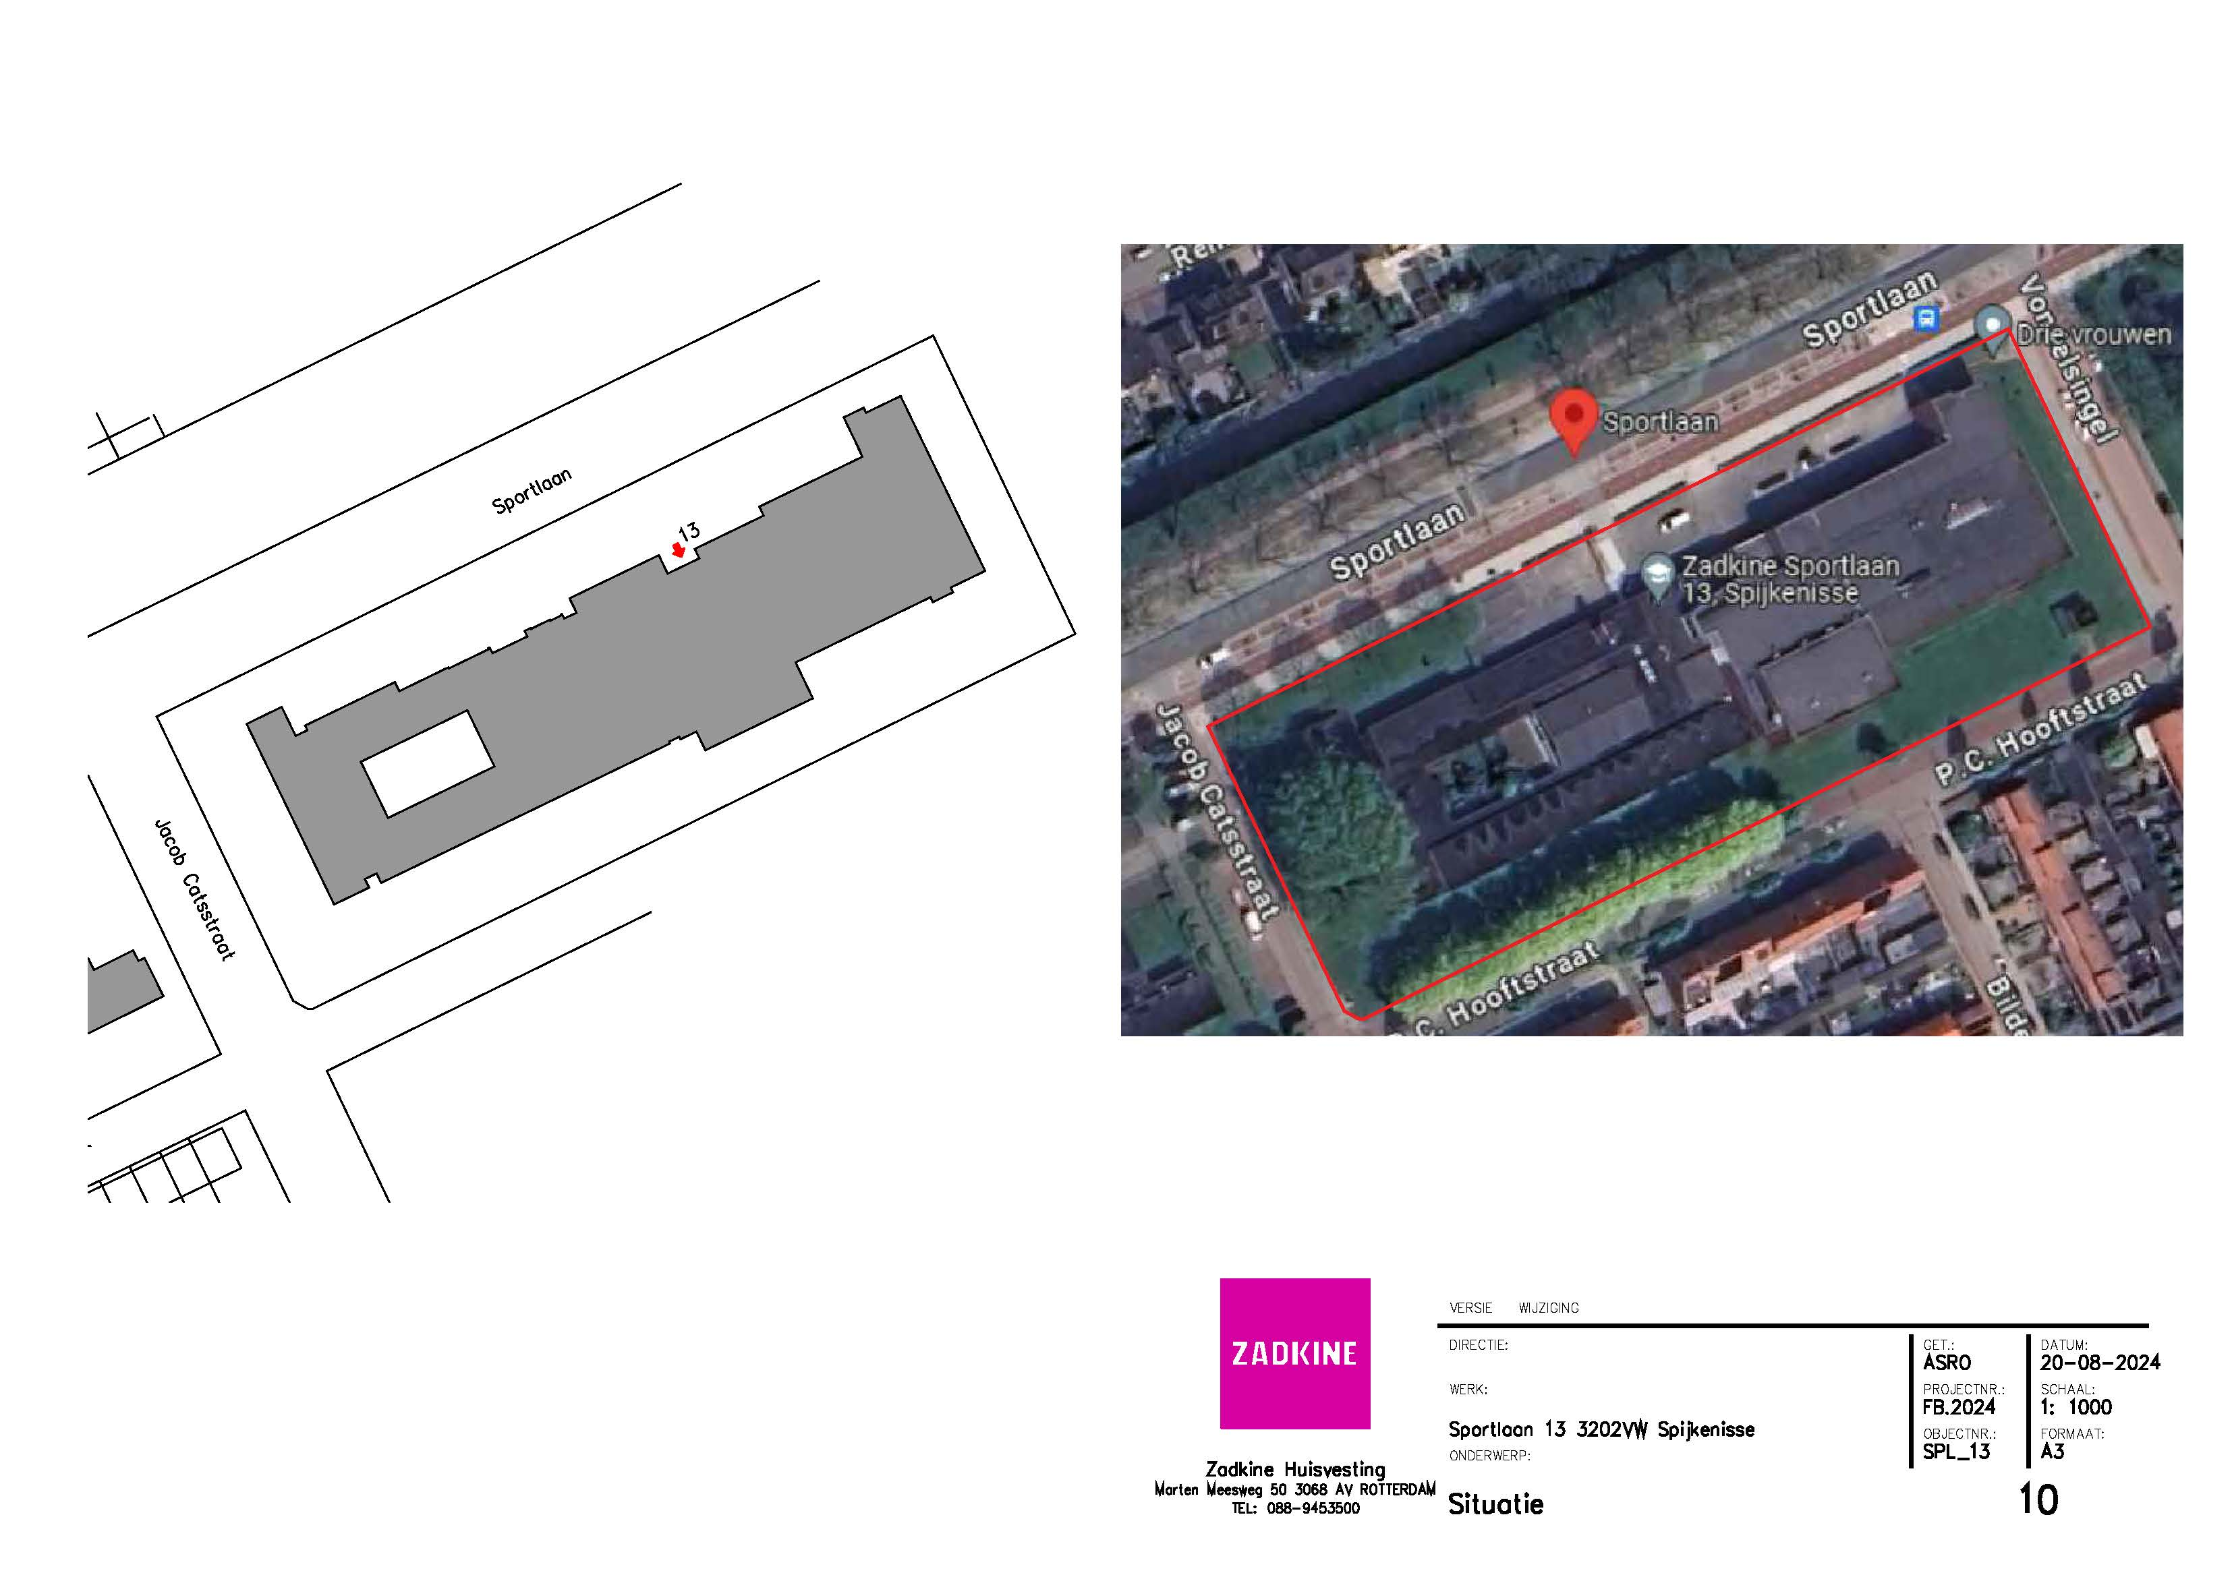
Sportlaan 13 - Spijkenisse
Werkzaamheden | Frequentie per jaar | Prijs per eenheid | Aanneemsom (frequentie x prijs per eenheid)
Bladruimen in de maanden november december repeterend | 4 |  | € 0.00
Branden van bestrating
Kantensteken en bijmaaien langs verharding
Knippen haagbeplanting | 1 |  | € 0.00
Knippen overhangend groen aan heesters | 1 |  | € 0.00
Legen kolken met putschep | 2 |  | € 0.00
Maaien gazon | 24 |  | € 0.00
Maaien onder populieren en het zandbak-terrein
Maaien rondom of langs obstakels | 8 |  | € 0.00
Onderhoud beplanting langs hek
Onkruid verwijderen langs hek
Onkruid verwijderen vaste-plantenvakken
Onkruidbestrijding grindpad, branden
Onkruidbestrijding op bestrating branden en borstelen excl grindpad (waar aanwezig) | 8 |  | € 0.00
Onkruidbestrijding tussen heesters middels schoffelen | 8 |  | € 0.00
Onkruidbestrijding verhardings schoolplein, zomer-, herfst- en kerstvak | 3 |  | € 0.00
Randsnoei heesters |  |  | € 0.00
Schoonmaken trottoir bij de drie populieren, buiten het hek |  |  | € 0.00
Vegen bestrating met borstelmachine | 3 |  | € 0.00
Verwijderen uitgebloeide bloemen |  |  | € 0.00
Verwijderen zwerfafval vaste-plantenvakken |  |  | € 0.00
Zwerfvuil ruimen | 8 |  | € 0.00
Kosten per jaar exclusief btw |  |  | € 0.00

Bomeninspectie 1 x per 3 jaar | 0.33333333333 |  | € 0.00
Kosten per jaar exclusief btw |  |  | € 0.00

Totale kosten per jaar exclusief btw |  |  | € 0.00

8. Sportlaan 15
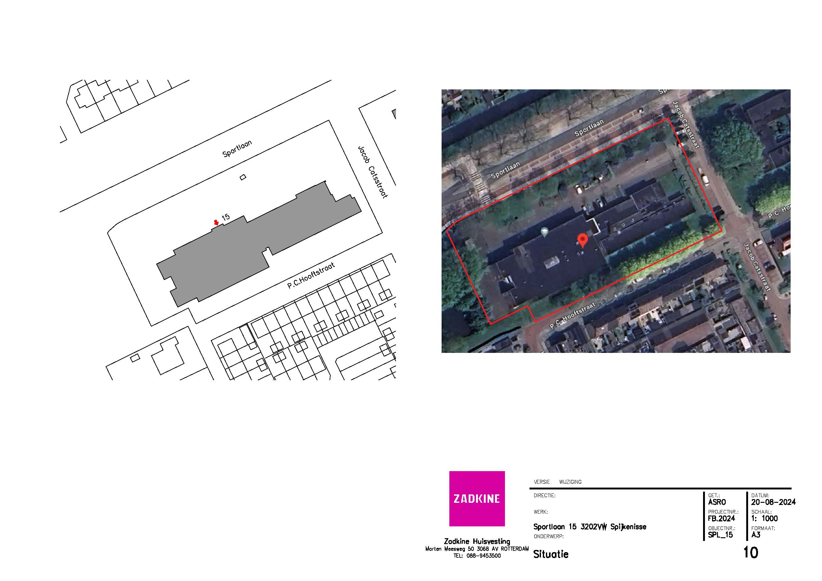
Sportlaan 15 - Spijkenisse
Werkzaamheden | Frequentie per jaar | Prijs per eenheid | Aanneemsom (frequentie x prijs per eenheid)
Bladruimen in de maanden november december repeterend | 4 |  | € 0.00
Branden van bestrating
Kantensteken en bijmaaien langs verharding
Knippen haagbeplanting | 1 |  | € 0.00
Knippen overhangend groen aan heesters | 1 |  | € 0.00
Legen kolken met putschep | 2 |  | € 0.00
Maaien gazon | 24 |  | € 0.00
Maaien onder populieren en het zandbak-terrein
Maaien rondom of langs obstakels | 8 |  | € 0.00
Onderhoud beplanting langs hek
Onkruid verwijderen langs hek
Onkruid verwijderen vaste-plantenvakken
Onkruidbestrijding grindpad, branden
Onkruidbestrijding op bestrating branden en borstelen excl grindpad (waar aanwezig) | 8 |  | € 0.00
Onkruidbestrijding tussen heesters middels schoffelen | 8 |  | € 0.00
Onkruidbestrijding verharding p-plaatsen schoolplein, zomer-, herfst- en kerstvak | 3 |  | € 0.00
Randsnoei heesters |  |  | € 0.00
Schoonmaken trottoir bij de drie populieren, buiten het hek |  |  | € 0.00
Vegen bestrating met borstelmachine | 3 |  | € 0.00
Verwijderen uitgebloeide bloemen |  |  | € 0.00
Verwijderen zwerfafval vaste-plantenvakken |  |  | € 0.00
Zwerfvuil ruimen | 8 |  | € 0.00
Kosten per jaar exclusief btw |  |  | € 0.00

Bomeninspectie 1 x per 3 jaar | 0.33333333333 |  | € 0.00
Kosten per jaar exclusief btw |  |  | € 0.00

Totale kosten per jaar exclusief btw |  |  | € 0.00

9. Eikenlaan 88
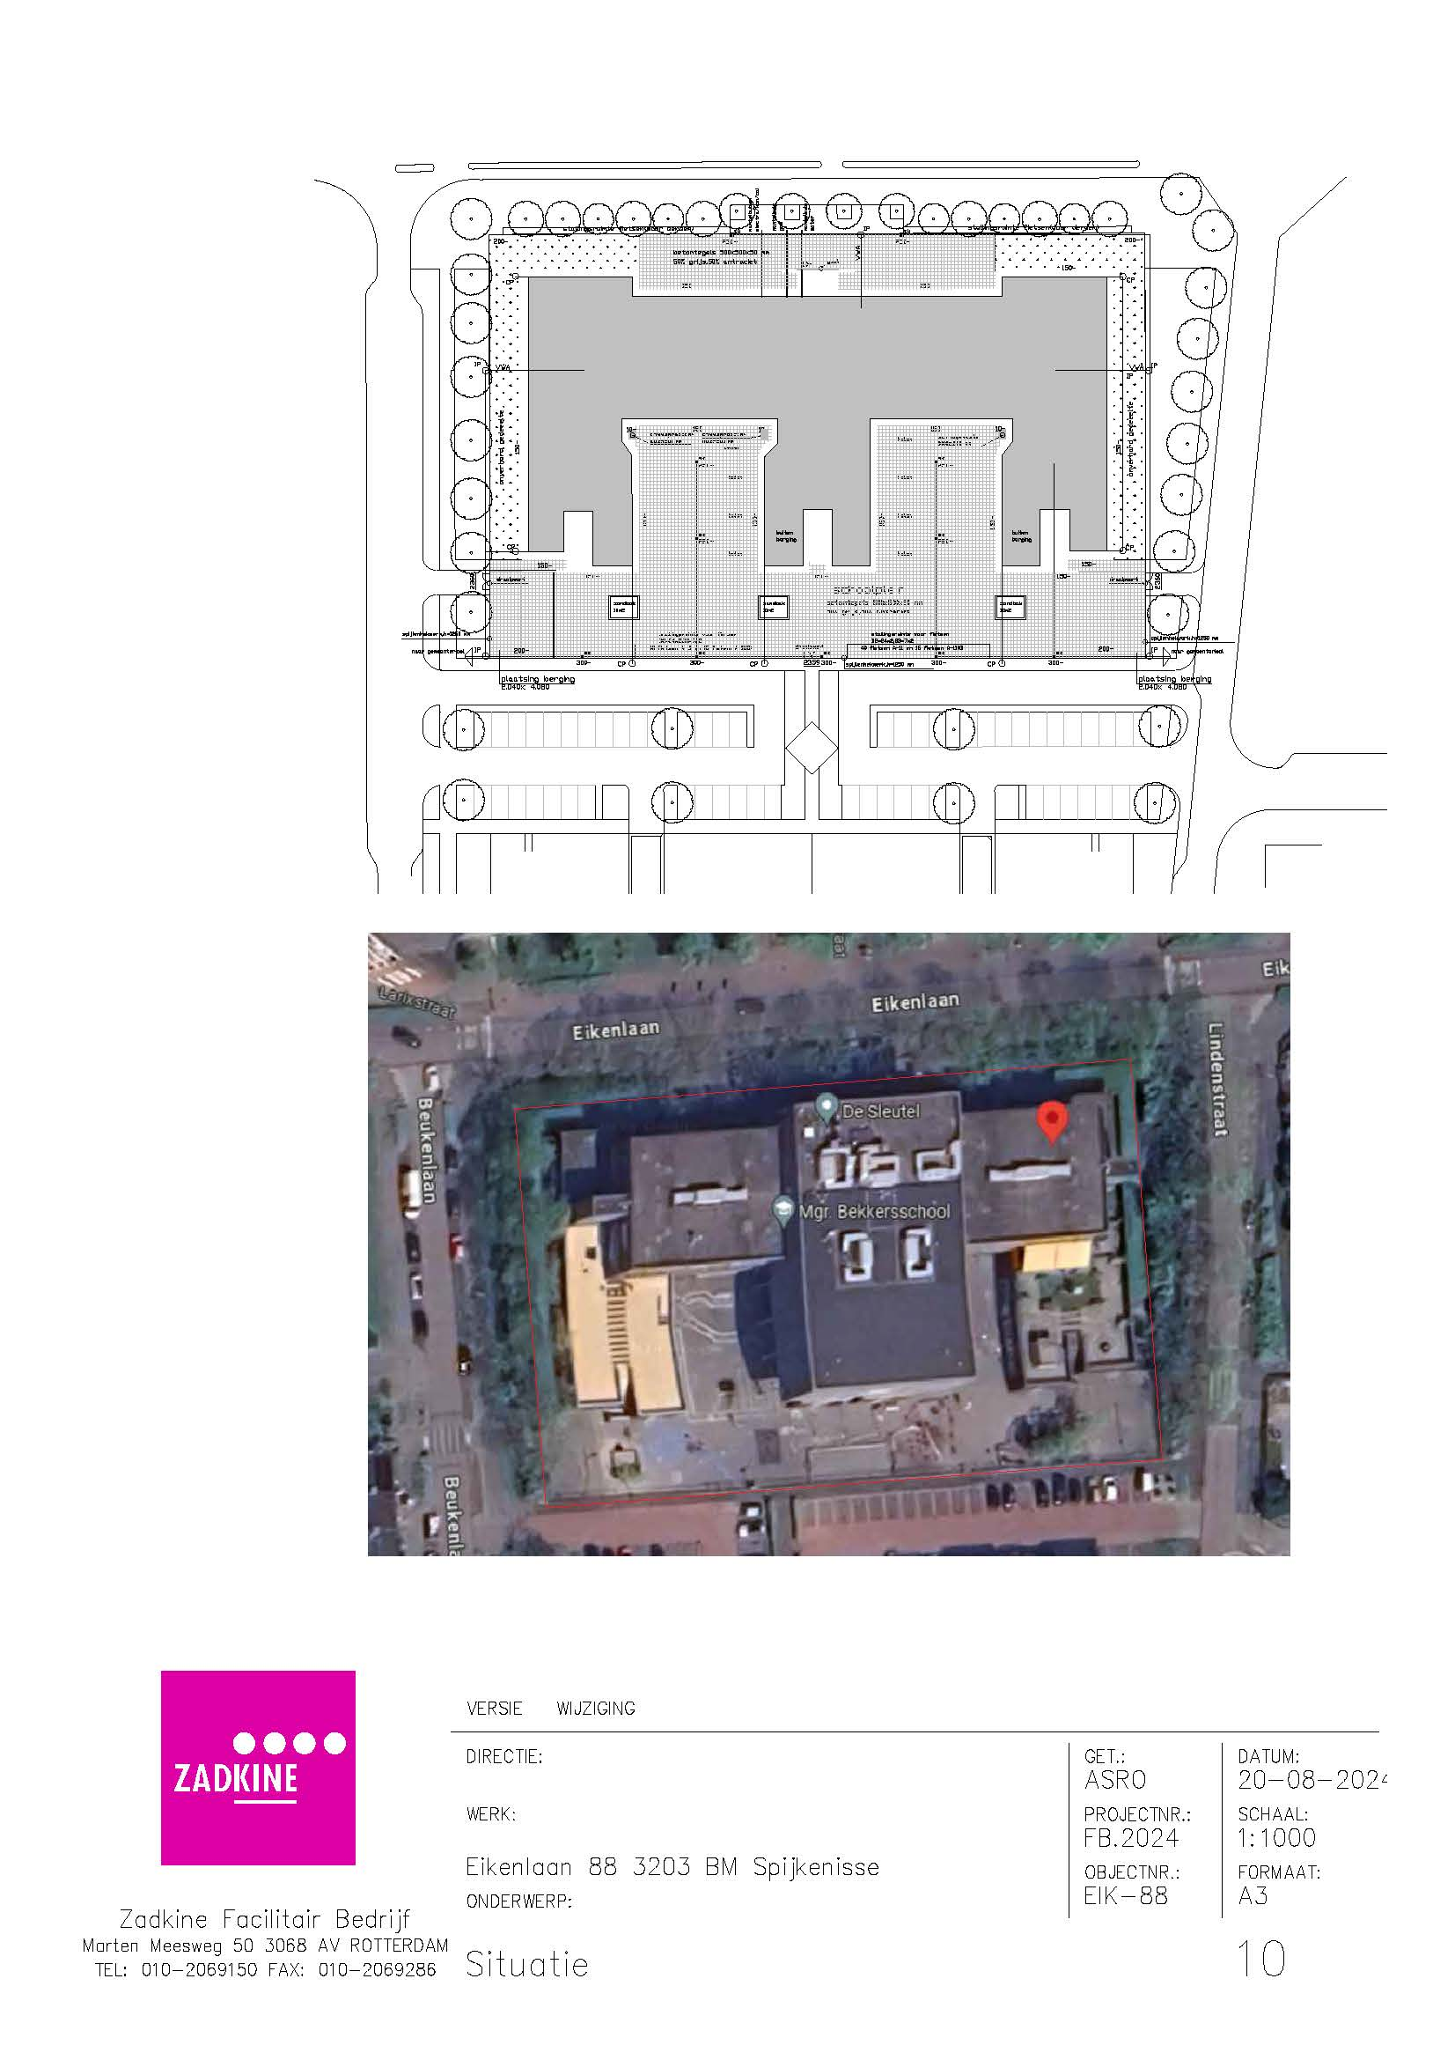
Eikenlaan 88 - Spijkenisse
Werkzaamheden | Frequentie per jaar | Prijs per eenheid | Aanneemsom (frequentie x prijs per eenheid)
Bladruimen in de maanden november december repeterend | 4 |  | € 0.00
Branden van bestrating |  |  | € 0.00
Kantensteken en bijmaaien langs verharding |  |  | € 0.00
Knippen haagbeplanting | 2 |  | € 0.00
Knippen overhangend groen aan heesters | 1 |  | € 0.00
Legen kolken met putschep |  |  | € 0.00
Maaien gazon |  |  | € 0.00
Maaien onder populieren en het zandbak-terrein |  |  | € 0.00
Maaien rondom of langs obstakels |  |  | € 0.00
Onderhoud beplanting langs hek |  |  | € 0.00
Onkruid verwijderen langs hek |  |  | € 0.00
Onkruid verwijderen vaste-plantenvakken |  |  | € 0.00
Onkruidbestrijding grindpad, branden |  |  | € 0.00
Onkruidbestrijding op bestrating branden en borstelen excl grindpad (waar aanwezig) | 8 |  | € 0.00
Onkruidbestrijding tussen heesters middels schoffelen | 8 |  | € 0.00
Onkruidbestrijding verhardings schoolplein, zomer-, herfst- en kerstvak | 3 |  | € 0.00
Randsnoei heesters |  |  | € 0.00
Schoonmaken trottoir bij de drie populieren, buiten het hek |  |  | € 0.00
Vegen bestrating met borstelmachine | 3 |  | € 0.00
Verwijderen uitgebloeide bloemen |  |  | € 0.00
Verwijderen zwerfafval vaste-plantenvakken |  |  | € 0.00
Zwerfvuil ruimen | 8 |  | € 0.00
Totale kosten per jaar exclusief btw |  |  | € 0.00

10. Mr Kesperstraat
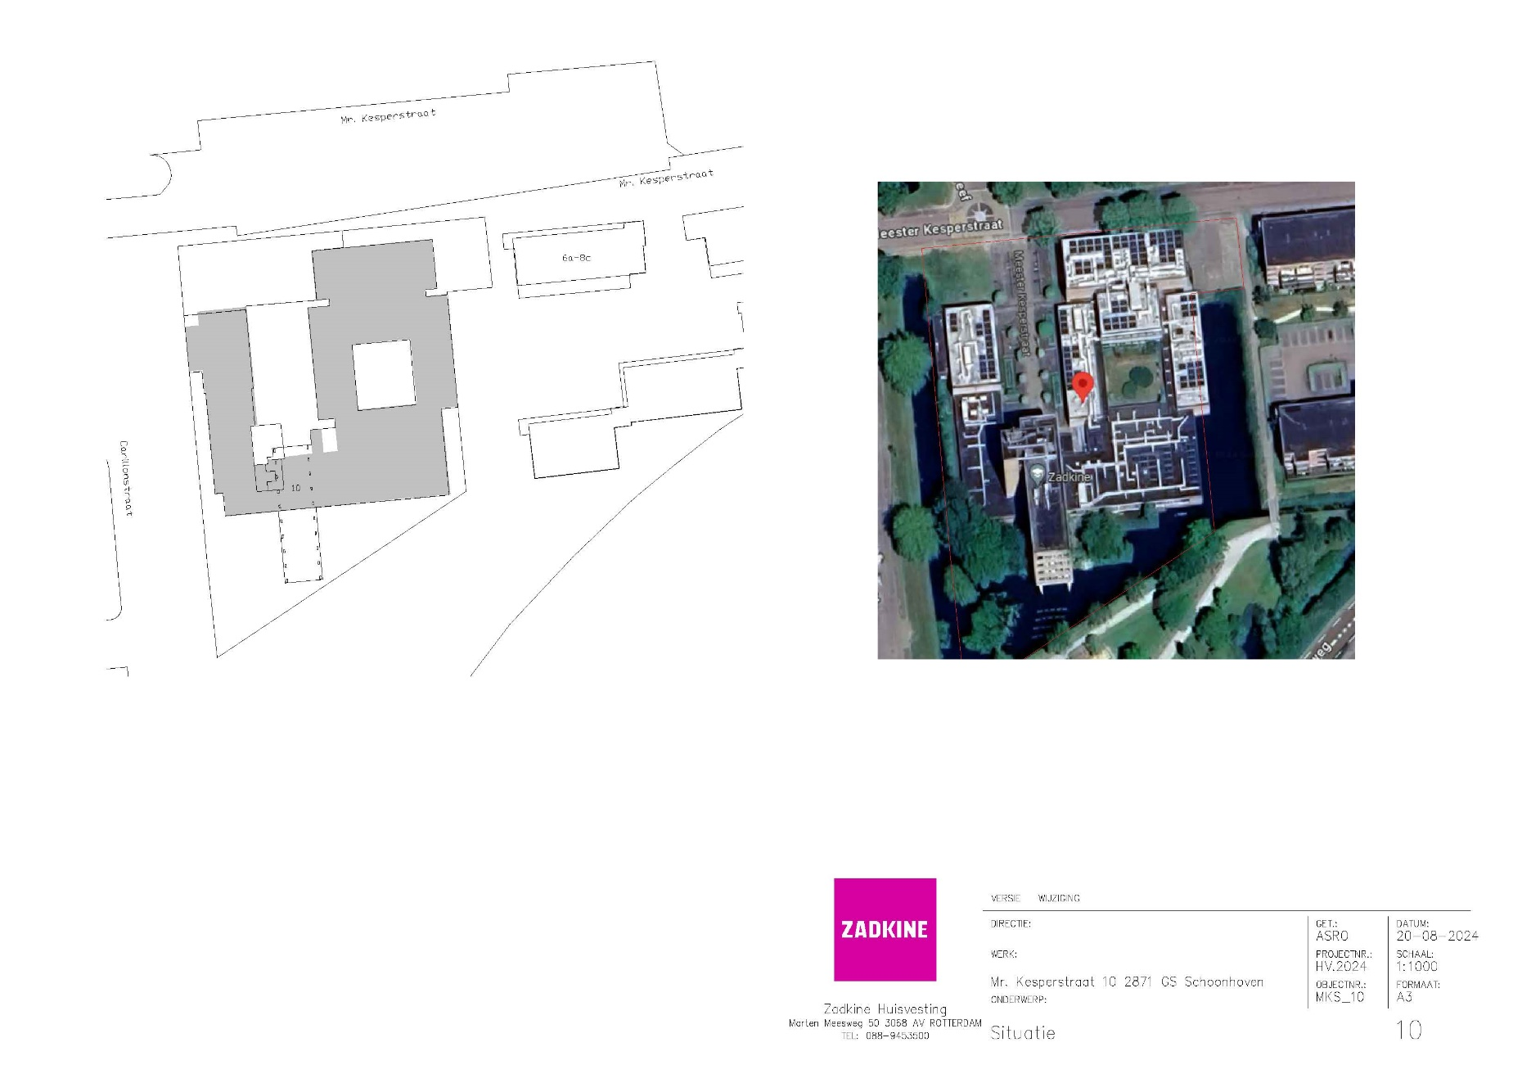
Mr Kesperstraat 10 - Schoonhoven
Werkzaamheden | Frequentie per jaar | Prijs per eenheid | Aanneemsom (frequentie x prijs per eenheid)
Bladruimen in de maanden november december repeterend | 3 |  | € 0.00
Branden van bestrating | 6 |  | € 0.00
Kantensteken en bijmaaien langs verharding |  |  | € 0.00
Knippen haagbeplanting | 2 |  | € 0.00
Knippen overhangend groen aan heesters |  |  | € 0.00
Legen kolken met putschep |  |  | € 0.00
Maaien gazon | 14 |  | € 0.00
Maaien onder populieren en het zandbak-terrein |  |  | € 0.00
Maaien rondom of langs obstakels | 14 |  | € 0.00
Onderhoud beplanting langs hek |  |  | € 0.00
Onkruid verwijderen langs hek |  |  | € 0.00
Onkruid verwijderen vaste-plantenvakken |  |  | € 0.00
Onkruidbestrijding grindpad, branden |  |  | € 0.00
Onkruidbestrijding op bestrating branden en borstelen excl grindpad (waar aanwezig) | 3 |  | € 0.00
Onkruidbestrijding tussen heesters middels schoffelen | 4 |  | € 0.00
Onkruidbestrijding verharding p-plaats, zomer-, herfst- en kerstvak | 3 |  | € 0.00
Randsnoei heesters |  |  | € 0.00
Schoonmaken trottoir bij de drie populieren, buiten het hek |  |  | € 0.00
Vegen bestrating met borstelmachine | 3 |  | € 0.00
Verwijderen uitgebloeide bloemen |  |  | € 0.00
Verwijderen zwerfafval vaste-plantenvakken |  |  | € 0.00
Zwerfvuil ruimen | 4 |  | € 0.00
Totale kosten per jaar exclusief btw |  |  | € 0.00

11. Dakotaweg (leegstandbeheer)
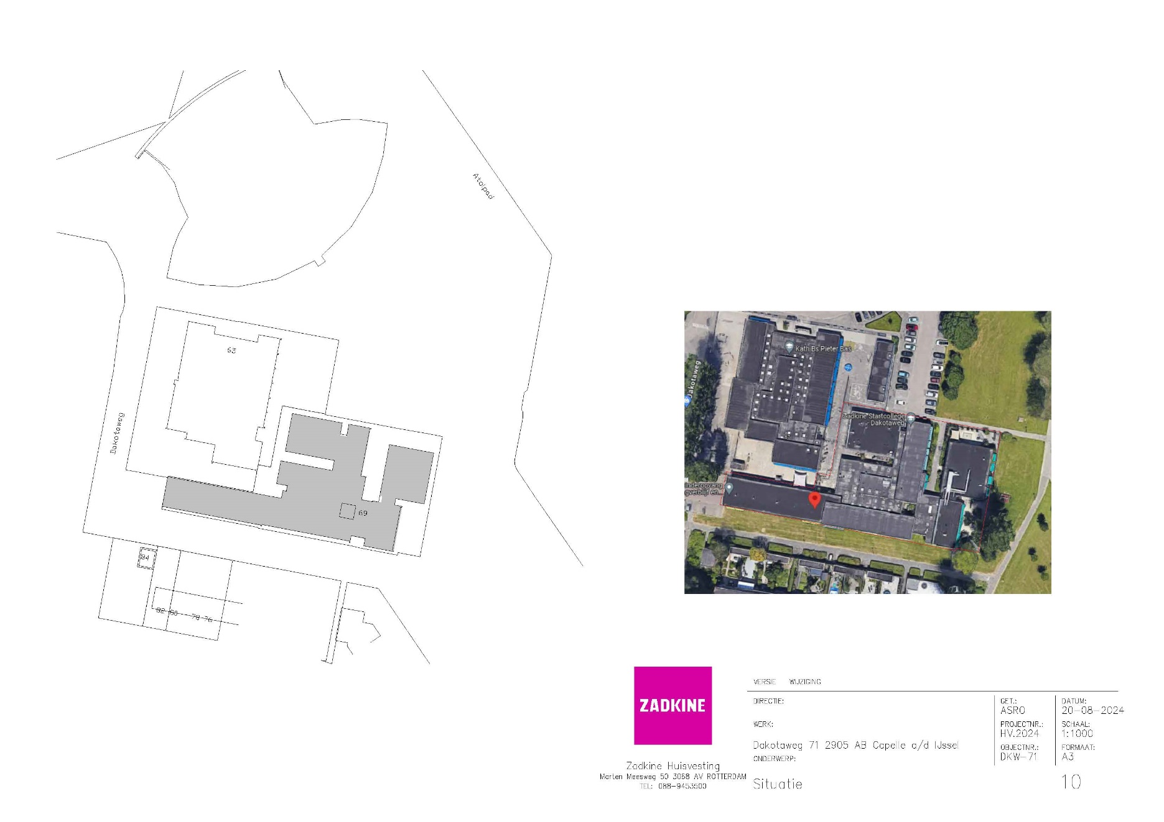
Dakotaweg 69-71 - Capelle aan den IJssel
Werkzaamheden | Frequentie per jaar | Prijs per eenheid | Aanneemsom (frequentie x prijs per eenheid)
Bladruimen in de maanden november december repeterend | 1 |  | € 0.00
Branden van bestrating |  |  | € 0.00
Kantensteken en bijmaaien langs verharding |  |  | € 0.00
Knippen haagbeplanting |  |  | € 0.00
Knippen overhangend groen aan heesters |  |  | € 0.00
Legen kolken met putschep |  |  | € 0.00
Maaien gazon |  |  | € 0.00
Maaien onder populieren en het zandbak-terrein |  |  | € 0.00
Maaien rondom of langs obstakels |  |  | € 0.00
Onderhoud beplanting langs hek |  |  | € 0.00
Onkruid verwijderen langs hek | 8 |  | € 0.00
Onkruid verwijderen vaste-plantenvakken | 8 |  | € 0.00
Onkruidbestrijding grindpad, branden |  |  | € 0.00
Onkruidbestrijding op bestrating branden en borstelen excl grindpad (waar aanwezig) |  |  | € 0.00
Onkruidbestrijding tussen heesters middels schoffelen |  |  | € 0.00
Onkruidbestrijding verharding schoolplein, zomer-, herfst- en kerstvak | 3 |  | € 0.00
Randsnoei heesters |  |  | € 0.00
Schoonmaken trottoir bij de drie populieren, buiten het hek |  |  | € 0.00
Vegen bestrating met borstelmachine |  |  | € 0.00
Verwijderen uitgebloeide bloemen | 1 |  | € 0.00
Verwijderen zwerfafval vaste-plantenvakken | 8 |  | € 0.00
Zwerfvuil ruimen | 8 |  | € 0.00
Totale kosten per jaar exclusief btw |  |  | € 0.00

12 Pr. Constantijnweg
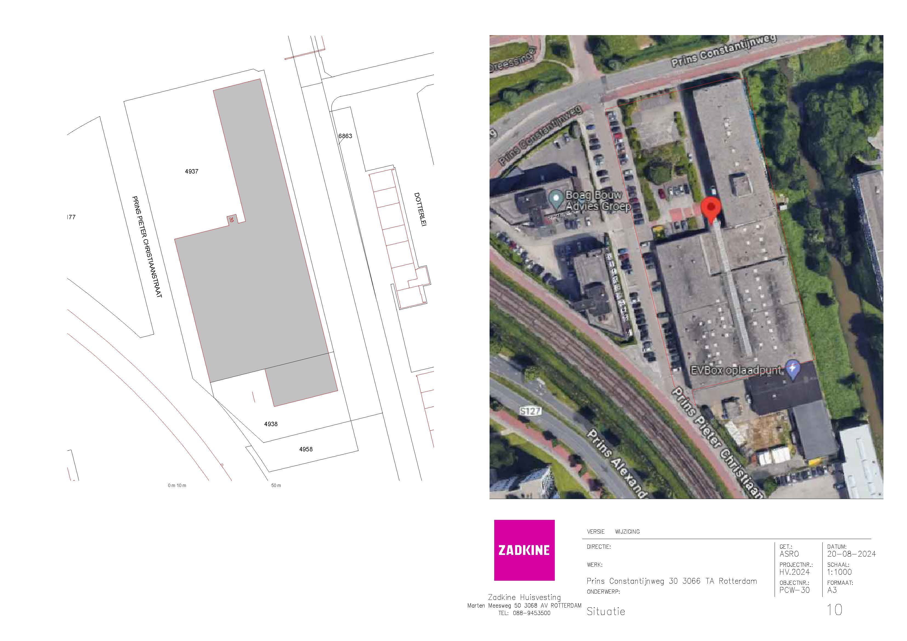
Prins Constantijnweg 30
Werkzaamheden | Frequentie per jaar | Prijs per eenheid | Aanneemsom (frequentie x prijs per eenheid)
Bladruimen in de maanden november december repeterend | 1 |  | € 0.00
Branden van bestrating | 1 |  | € 0.00
Kantensteken en bijmaaien langs verharding | 1 |  | € 0.00
Knippen haagbeplanting | 1 |  | € 0.00
Knippen overhangend groen aan heesters | 1 |  | € 0.00
Legen kolken met putschep |  |  | € 0.00
Maaien gazon |  |  | € 0.00
Maaien onder populieren en het zandbak-terrein |  |  | € 0.00
Maaien rondom of langs obstakels |  |  | € 0.00
Onderhoud beplanting langs hek | 1 |  | € 0.00
Onkruid verwijderen langs hek | 1 |  | € 0.00
Onkruid verwijderen vaste-plantenvakken | 1 |  | € 0.00
Onkruidbestrijding grindpad, branden |  |  | € 0.00
Onkruidbestrijding op bestrating branden en borstelen excl grindpad (waar aanwezig) | 1 |  | € 0.00
Onkruidbestrijding tussen heesters middels schoffelen | 1 |  | € 0.00
Onkruidbestrijding verharding schoolpein, zomer-, herfst- en kerstvak | 1 |  | € 0.00
Randsnoei heesters |  |  | € 0.00
Schoonmaken trottoir bij de drie populieren, buiten het hek |  |  | € 0.00
Vegen bestrating met borstelmachine | 1 |  | € 0.00
Verwijderen uitgebloeide bloemen |  |  | € 0.00
Vrijhouden brandgang achter pand | 1 |  | € 0.00
Zwerfvuil ruimen | 1 |  | € 0.00
Totale kosten per jaar exclusief btw |  |  | € 0.00

